Sheet1
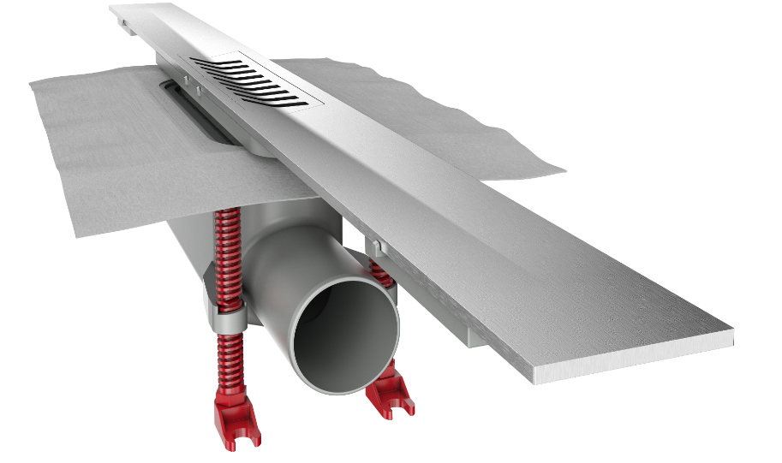
poz. | OPIS | kol. | jed. mera | Cena | UKUPNO

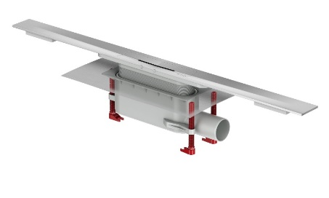
1 | ACO Showerdrain S +
 | Nabavka i ugradnja ACO Showerdrain S+ kanala za odvodnju prostora za tuširanje, kanalica se sastoji od dva dela, slivnika i rešetke. Rešetka je izrađena od punog kvalitetnog nerđajućeg čelika debljine 4mm AISI 304 sa elektropoliranom površinom. Dno profila izvedeno u padu prema slivniku. Telo slivnika napravljeno od kompozita sa prirubnicom za spajanje plitke hidroizolacije, nogicama sa podešavanje visine i zaštitnim poklopcem slivnika sa sigurnu ugradnju i mogućnošću da se napravi vodena probe nakon izrade hidroizolacije. Protok slivnikaprema SRB EN1253-1. Dostupan sa dva dizajna rešetke Plate i Stripes i sa mrežicom za kosu. SIfon je izvadiv i lako se rastvalja, te je lagan za održavanje. Za ugradnju keramike visine od 12 mm do 35mm |  |  |  |  | 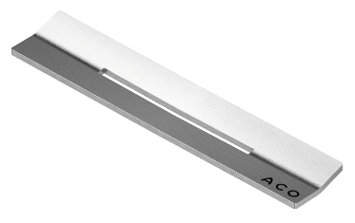
 | ACO ShowerDrain S+ prema SRB EN 1253 - dužina 800 mm |  | kom |  | 0
 | ACO ShowerDrain S+ prema SRB EN 1253 - dužina 900 mm |  | kom |  | 0
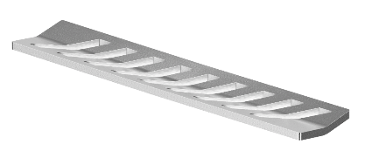
 | ACO ShowerDrain S+ prema SRB EN 1253 - dužina 1000 mm |  | kom |  | 0
 | ACO ShowerDrain S+ prema SRB EN 1253 - dužina 1200 mm |  | kom |  | 0

